信用交易
融资融券市场交易数据统计(2024-08-28)

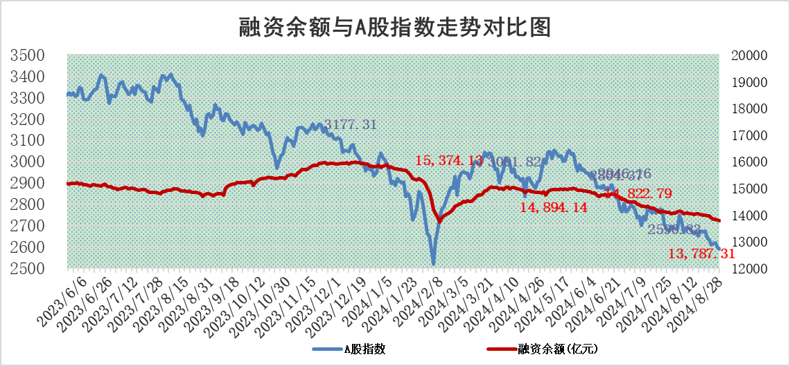
标的证券 | 融资融券余额（亿元） | 融资余额（亿元） | 融券余额（亿元） | 融资买入额（亿元） | 融资融券规模变化（亿元） | 融资余额增幅(‰) | 融券余额增幅(%)
统计数据 | 13,913.26 | 13,787.31 | 115.89 | 1,097.52 | -19.61 | -1.18 | -2.80

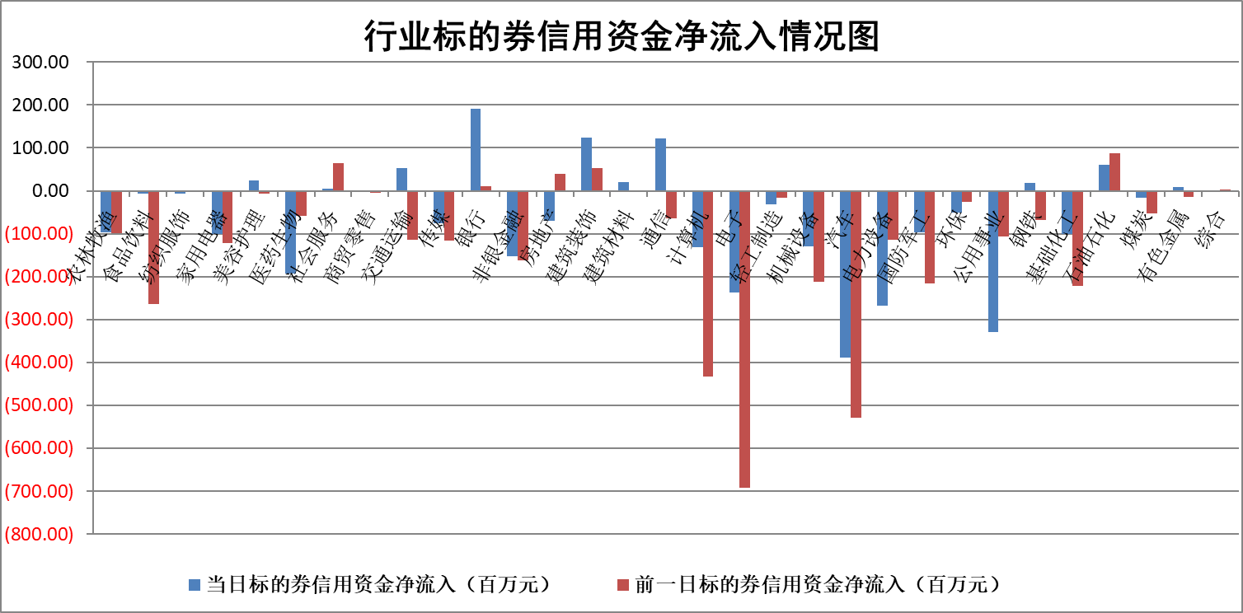

标的基金代码 | 标的基金简称 | 融资余额/市值(%) | 融资余额增幅(%) | 融资买入额/成交金额(%) | （融资余额净增额-融券余额净增额）/市值(‱) | 融券余额降幅(%) | ABS[（融资余额净增额-融券余额净增额）/市值净增额-1](%)
159902 | 华夏中小板ETF | 0.00 | 0.00 | 0.00 | 0.00 | 0.00 | 100.00
159915 | 易方达创业板ETF | 3.06 | 0.74 | 170144.34 | 2.05 | -10.24 | 69.18
159919 | 嘉实沪深300ETF | 0.66 | 2.29 | 9.96 | 2.15 | 47.83 | 104.41
159920 | 华夏恒生ETF | 36.02 | -0.12 | 3.98 | -4.43 | 0.65 | 93.22
159922 | 嘉实中证500ETF | 0.86 | 13.74 | 9.28 | 6.75 | -23.78 | 220.11
159925 | 南方沪深300ETF | 0.31 | 7.35 | 2.44 | 2.11 | 0.00 | 103.47
159928 | 消费ETF | 1.43 | 4.26 | 3.38 | 5.85 | 1.00 | 105.81
159934 | 易方达黄金ETF | 84.94 | -0.14 | 3.03 | -11.85 | 0.00 | 8.01
159939 | 全指信息技术ETF | 0.99 | -0.61 | 0.56 | -0.61 | 0.00 | 102.65
159940 | 全指金融地产ETF | 0.12 | 0.25 | 0.00 | 0.03 | 0.00 | 100.06
159995 | 半导体芯片ETF | 2.93 | 0.83 | 108.31 | 2.47 | 0.70 | 119.42
159997 | 天弘中证电子ETF | 2.30 | -3.44 | 10.12 | -8.19 | 0.25 | 67.54
159998 | 天弘中证计算机主题ETF | 1.02 | 4.98 | 0.05 | 4.84 | 0.00 | 72.88
510050 | 华夏上证50ETF | 3.38 | 1.27 | 247.56 | 4.72 | 28.01 | 70.08
510180 | 华安上证180ETF | 0.48 | 0.47 | 1.83 | 0.21 | -7.52 | 100.34
510880 | 华泰柏瑞红利ETF | 0.43 | -9.01 | 1.28 | -4.29 | 0.43 | 89.99
510900 | 易方达恒生H股ETF | 44.24 | -1.18 | 1.16 | -52.93 | 0.00 | 57.21
511010 | 5年期国债ETF | 3.54 | -0.11 | 0.01 | -0.38 | 0.00 | 111.51
511380 | 可转债及可交换债券ETF | 2.08 | 1.58 | 336.49 | 3.25 | 0.00 | 95.75
512000 | 全指证券ETF | 8.85 | -0.25 | 9.73 | -2.20 | 1.20 | 111.84
512010 | 沪深300医药卫生ETF | 6.93 | 1.36 | 77.76 | 9.28 | 0.32 | 183.43
512070 | 沪深300非银ETF | 2.50 | -1.47 | 58.43 | -3.77 | -6.39 | 109.26
512400 | 南方中证申万有色金属ETF | 2.00 | 7.84 | 2.21 | 14.66 | 0.87 | 110.11
512580 | 广发中证环保产业ETF | 1.14 | -0.69 | 0.05 | -0.79 | 0.00 | 100.00
512660 | 国泰中证军工ETF | 3.20 | 0.89 | 17.65 | 3.01 | 35.94 | 95.15
512800 | 华宝中证银行ETF | 11.05 | 0.06 | 4.40 | 2.34 | 5.15 | 103.24
512980 | 广发中证传媒ETF | 1.96 | 2.75 | 316.17 | 5.26 | -0.89 | 93.23
515030 | 华夏中证新能源汽车ETF | 3.11 | 0.28 | 8.47 | 0.86 | 0.00 | 121.46
515050 | 华夏中证5G通信主题ETF | 1.14 | 1.65 | 10.80 | 1.84 | -0.34 | 96.12
515070 | 华夏中证人工智能ETF | 3.83 | 0.46 | 2.81 | 1.77 | 0.00 | 100.00
标的股票比较指标 |  | 融资余额/流通A股市值(%) | 融资余额增幅(%) | 融资买入额/成交金额(%) | （融资余额净增额-融券余额净增额）/流通A股市值(‱) | 融券余额降幅(%) | ABS[（融资余额净增额-融券余额净增额）/流通A股市值净增额-1](%)
前十名标的个股 |  | 仁东控股 | 汇隆新材 | 海利尔 | 信宇人 | 之江生物 | 万丰股份
 |  | 雅博股份 | 山西路桥 | 纬德信息 | 腾达科技 | 东星医疗 | 卓然股份
 |  | 容百科技 | 飞科电器 | 信宇人 | 深圳瑞捷 | 博拓生物 | 鸿富瀚
 |  | 中研股份 | 信宇人 | 华设集团 | 精研科技 | 兆日科技 | 满坤科技
 |  | 纽泰格 | 青岛银行 | 宁波港 | 汇隆新材 | 康为世纪 | 康弘药业
 |  | 齐峰新材 | 深圳瑞捷 | 大名城 | 万润科技 | 康强电子 | 鸿博股份
 |  | 南都电源 | 盈建科 | 青岛银行 | 卓翼科技 | 赛科希德 | 光大同创
 |  | 福星股份 | 腾达科技 | 川恒股份 | 绿盟科技 | 莱美药业 | 绝味食品
 |  | 元道通信 | 精研科技 | 大立科技 | 常山北明 | 济民医疗 | 万邦医药
 |  | 金博股份 | 万润科技 | 仙坛股份 | 多瑞医药 | 明德生物 | 波长光电
后十名标的个股 |  | 广汇汽车 | 建科股份 | 国信证券 | 建科股份 | 圣元环保 | 华鑫股份
 |  | 海印股份 | 瑞芯微 | 凌钢股份 | 卓然股份 | 湖北广电 | 聚和材料
 |  | 盛屯矿业 | 国电电力 | 广汇汽车 | 华研精机 | 富祥药业 | 电连技术
 |  | 江苏舜天 | 深水海纳 | 海印股份 | 药易购 | 百利天恒 | 中炬高新
 |  | 威创股份 | 康弘药业 | 盛屯矿业 | 深水海纳 | 万盛股份 | 深水海纳
 |  | 广电网络 | 科森科技 | 江苏舜天 | 一博科技 | 蓝帆医疗 | 瑞芯微
 |  | 东旭光电 | 华蓝集团 | 威创股份 | 思泰克 | 珀莱雅 | 新易盛
 |  | 东旭蓝天 | 海南椰岛 | 广电网络 | 科森科技 | 旋极信息 | 晶晨股份
 |  | 易事特 | 万丰股份 | 东旭光电 | 陕西华达 | 弘信电子 | 华设集团
 |  | 鹏都农牧 | 皖通高速 | 东旭蓝天 | 焦作万方 | 节能铁汉 | 翰博高新
说明：1.以上普通交易数据和信用交易数据皆以交易日收盘后数据为基准；2.上述标的证券总数据只计算标的证券市场总数据，不包括从标的证券中调出去标的证券数据，所以与交易所公布的总值略有不同； 3.上述行业采用申万一级行业分类；4.以上标的基金和标的个股中比较的6个指标值中：前5个（从左至右）为正向指标，值越大排名越靠前；第6个为逆向指标，值越小，排名越靠前；5.第6个指标中ABS[]表示求绝对值，其主要用于考量信用资金相对净流入对股价相对净变化的贡献程度；6.数据来源：wind，交易所。

 |  |  |  | 证券代码 | 新增融资余额 | 融资买入额 | 融资买入增幅前10
 |  | 1 | 汇隆新材 | 301057 | 5542430 | 6644314 | 25%
 |  | 2 | 山西路桥 | 000755 | 22191122 | 43591654 | 25%
 |  | 3 | 飞科电器 | 603868 | 12023891 | 12983120 | 21%
 |  | 4 | 信宇人 | #N/A | #N/A | #N/A | #N/A
 |  | 5 | 青岛银行 | 002948 | 20809794 | 26398713 | 20%
 |  | 6 | 深圳瑞捷 | 300977 | 6641308 | 20706131 | 18%
 |  | 7 | 盈建科 | 300935 | 4422198 | 9001251 | 17%
 |  | 8 | 腾达科技 | 001379 | 13892855 | 40580200 | 16%
 |  | 9 | 精研科技 | 300709 | 48965375 | 141073988 | 15%
 |  | 10 | 万润科技 | 002654 | 47190623 | 70004361 | 15%

